Sheet1
 | Interbank rate | Taylor Rule Banks
Final table all three together
...
 | US CALL MONEY/INTERBANK RATE NADJ
 | USQIR060R
Thomson/Reuters
...
Observation time | Interbank rate | Taylor Rule Banks | Spread Banks
1965-Q1 | 4.05 | 3.1 | -1.0
1965-Q2 | 4.05 | 3.4 | -0.7
1965-Q3 | 4.02 | 4.0 | 0.0
1965-Q4 | 4.32 | 4.6 | 0.3
1966-Q1 | 4.66 | 4.9 | 0.2
1966-Q2 | 5.17 | 5.5 | 0.4
1966-Q3 | 5.4 | 4.2 | -1.2
1966-Q4 | 5.4 | 4.6 | -0.8
1967-Q1 | 4.53 | 5.4 | 0.8
1967-Q2 | 3.98 | 5.5 | 1.5
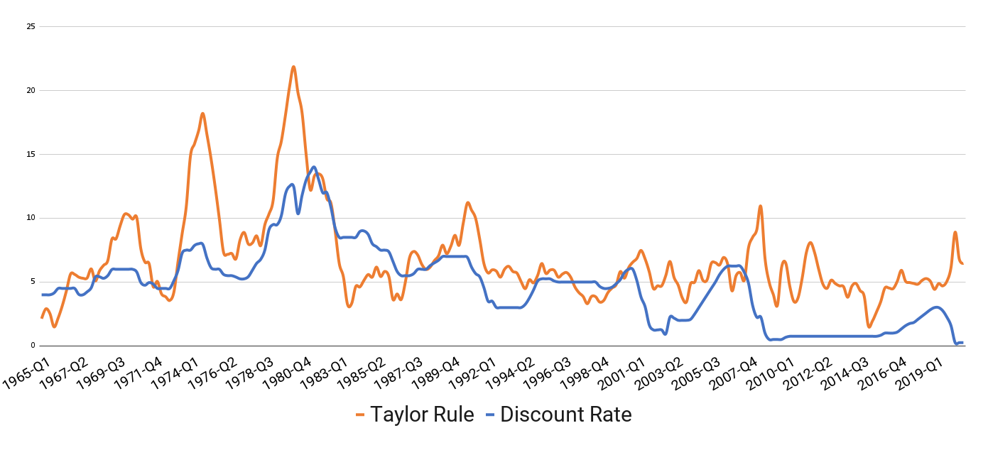
1967-Q3 | 3.99 | 7.4 | 3.4
1967-Q4 | 4.51 | 8.0 | 3.5
1968-Q1 | 5.05 | 7.4 | 2.4
1968-Q2 | 6.07 | 8.9 | 2.8
1968-Q3 | 5.78 | 9.0 | 3.2
 | Growth rate
1968-Q4 | 6.02 | 10.5 | 4.5
1969-Q1 | 6.79 | 11.1 | 4.3
1969-Q2 | 8.9 | 10.5 | 1.6
1969-Q3 | 9.15 | 10.2 | 1.0
1969-Q4 | 8.97 | 8.4 | -0.6
1970-Q1 | 7.76 | 8.0 | 0.3
1970-Q2 | 7.61 | 6.5 | -1.1
1970-Q3 | 6.29 | 7.7 | 1.4
1970-Q4 | 4.9 | 8.9 | 4.0
1971-Q1 | 3.71 | 9.5 | 5.8
1971-Q2 | 4.91 | 10.8 | 5.9
1971-Q3 | 5.55 | 9.0 | 3.5
1971-Q4 | 4.14 | 7.3 | 3.2
1972-Q1 | 3.83 | 7.2 | 3.4
1972-Q2 | 4.46 | 6.6 | 2.2
1972-Q3 | 4.87 | 6.9 | 2.0
1972-Q4 | 5.33 | 8.7 | 3.4
1973-Q1 | 7.09 | 8.0 | 0.9
1973-Q2 | 8.49 | 9.9 | 1.4
1973-Q3 | 10.78 | 12.6 | 1.8
1973-Q4 | 9.95 | 11.9 | 2.0
1974-Q1 | 9.35 | 15.0 | 5.7
1974-Q2 | 11.93 | 16.2 | 4.2
1974-Q3 | 11.34 | 15.2 | 3.9
1974-Q4 | 8.53 | 18.1 | 9.6
1975-Q1 | 5.54 | 17.8 | 12.3
1975-Q2 | 5.55 | 17.2 | 11.6
1975-Q3 | 6.24 | 16.7 | 10.5
1975-Q4 | 5.2 | 14.5 | 9.3
1976-Q1 | 4.84 | 13.0 | 8.1
1976-Q2 | 5.48 | 11.5 | 6.0
1976-Q3 | 5.25 | 11.8 | 6.6
1976-Q4 | 4.65 | 10.8 | 6.2
1977-Q1 | 4.69 | 10.4 | 5.7
1977-Q2 | 5.39 | 12.3 | 6.9
1977-Q3 | 6.14 | 11.8 | 5.7
1977-Q4 | 6.56 | 11.2 | 4.7
1978-Q1 | 6.79 | 11.6 | 4.8
1978-Q2 | 7.6 | 12.6 | 5.0
 | Levels
1978-Q3 | 8.45 | 15.3 | 6.8
1978-Q4 | 10.03 | 16.9 | 6.8
1979-Q1 | 10.09 | 19.2 | 9.1
1979-Q2 | 10.29 | 20.4 | 10.1
1979-Q3 | 11.43 | 22.1 | 10.7
1979-Q4 | 13.78 | 24.3 | 10.5
1980-Q1 | 17.19 | 26.0 | 8.8
1980-Q2 | 9.47 | 26.8 | 17.3
1980-Q3 | 10.87 | 24.2 | 13.4
1980-Q4 | 18.9 | 24.5 | 5.6
1981-Q1 | 14.7 | 22.6 | 7.9
1981-Q2 | 19.1 | 19.2 | 0.1
1981-Q3 | 15.87 | 18.9 | 3.0
1981-Q4 | 12.37 | 16.3 | 4.0
1982-Q1 | 14.68 | 12.0 | -2.7
1982-Q2 | 14.15 | 10.4 | -3.7
1982-Q3 | 10.31 | 10.3 | 0.0
1982-Q4 | 8.95 | 8.6 | -0.4
1983-Q1 | 8.77 | 8.8 | 0.0
1983-Q2 | 8.98 | 9.8 | 0.8
1983-Q3 | 9.45 | 7.9 | -1.6
1983-Q4 | 9.47 | 7.4 | -2.1
1984-Q1 | 9.91 | 8.3 | -1.6
1984-Q2 | 11.06 | 6.7 | -4.3
1984-Q3 | 11.3 | 7.2 | -4.1
1984-Q4 | 8.38 | 7.6 | -0.8
1985-Q1 | 8.58 | 8.0 | -0.6
1985-Q2 | 7.53 | 9.1 | 1.5
1985-Q3 | 7.92 | 7.4 | -0.6
1985-Q4 | 8.27 | 9.0 | 0.8
1986-Q1 | 7.48 | 8.3 | 0.9
1986-Q2 | 6.92 | 5.8 | -1.2
1986-Q3 | 5.89 | 5.7 | -0.2
1986-Q4 | 6.91 | 4.7 | -2.2
1987-Q1 | 6.13 | 6.7 | 0.5
1987-Q2 | 6.73 | 9.1 | 2.4
1987-Q3 | 7.22 | 11.0 | 3.8
1987-Q4 | 6.77 | 7.8 | 1.1
1988-Q1 | 6.58 | 6.4 | -0.2
1988-Q2 | 7.51 | 6.1 | -1.4
1988-Q3 | 8.19 | 5.8 | -2.4
1988-Q4 | 8.76 | 9.0 | 0.3
1989-Q1 | 9.85 | 9.2 | -0.7
1989-Q2 | 9.53 | 10.2 | 0.7
1989-Q3 | 9.02 | 10.0 | 1.0
1989-Q4 | 8.45 | 9.3 | 0.8
...

